关系图
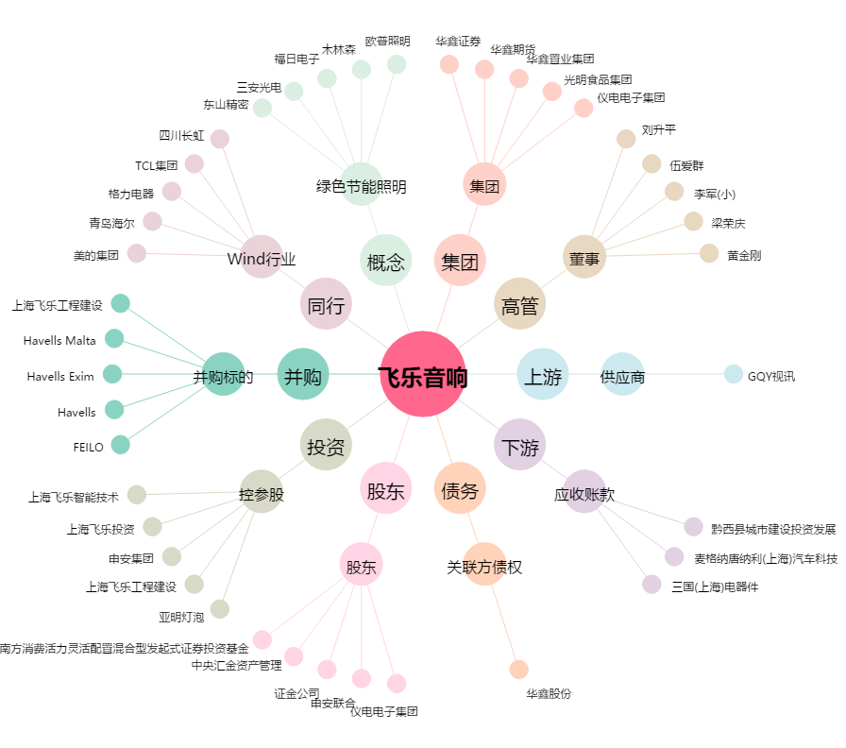
飞乐音响[600651.SH] - 关系概览图

